修正箇所
修正箇所

シート名 | 修正項目 | 修正概要 | 修正前 | 修正後
４）ＩＣＤ | ICD名称 | ICD名称の外字（ローマ数字）対応 （修正前）「ローマ数字：例）Ⅲ型」→（修正後）「全角数字：例）ＩＩＩ型」
６）手術 | 手術フラグ | 手術フラグの修正 | MDCコード：01、分類コード：0010、対応コード：02、手術１点数表名称：内視鏡下脳腫瘍生検術、Ｋコード：K169-2、手術２点数表名称：術中血管等描出撮影加算、Ｋコード：K939-2 のレコードの手術フラグ：02 | MDCコード：01、分類コード：0010、対応コード：02、手術１点数表名称：内視鏡下脳腫瘍生検術、Ｋコード：K169-2、手術２点数表名称：術中血管等描出撮影加算、Ｋコード：K939-2 のレコードの手術フラグ：03 に変更
６）手術 | 手術フラグ | 手術フラグの修正 | MDCコード：01、分類コード：0010、対応コード：02、手術１点数表名称：頭蓋内腫瘍摘出術 松果体部腫瘍、Ｋコード：K1691、手術２点数表名称：術中血管等描出撮影加算、Ｋコード：K939-2 のレコードの手術フラグ：03 | MDCコード：01、分類コード：0010、対応コード：02、手術１点数表名称：頭蓋内腫瘍摘出術 松果体部腫瘍、Ｋコード：K1691、手術２点数表名称：術中血管等描出撮影加算、Ｋコード：K939-2 のレコードの手術フラグ：02 に変更
６）手術 | 手術フラグ | 手術フラグの修正 | MDCコード：01、分類コード：0010、対応コード：02、手術１点数表名称：頭蓋内腫瘍摘出術 その他のもの、Ｋコード：K1692、手術２点数表名称：術中血管等描出撮影加算、Ｋコード：K939-2 のレコードの手術フラグ：03 | MDCコード：01、分類コード：0010、対応コード：02、手術１点数表名称：頭蓋内腫瘍摘出術 その他のもの、Ｋコード：K1692、手術２点数表名称：術中血管等描出撮影加算、Ｋコード：K939-2 のレコードの手術フラグ：02 に変更
６）手術 | 手術１ 点数表名称 | 手術１ 点数表名称の外字（ローマ数字）対応 内視鏡下鼻・副鼻腔手術○型 （修正前）「ローマ数字：例）Ⅲ型」→（修正後）「全角数字：例）ＩＩＩ型」 | 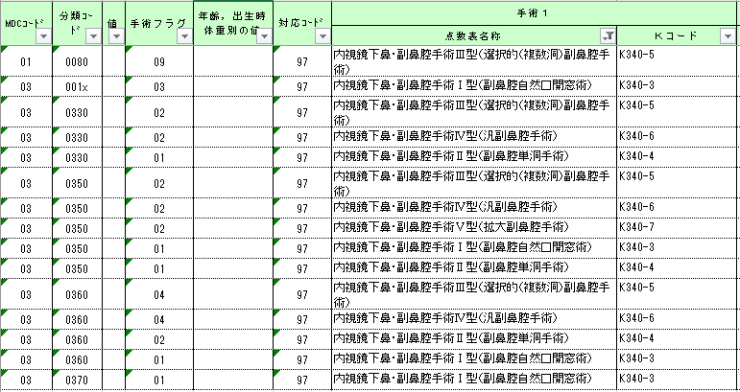 | 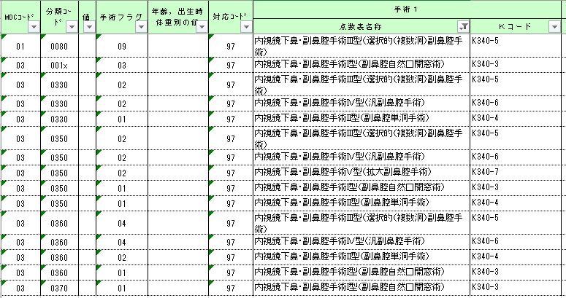
６）手術 | 手術１ 点数表名称 | 手術１ 点数表名称の外字（ローマ数字）対応 内視鏡下鼻腔手術○型 （修正前）「ローマ数字：例）Ⅲ型」→（修正後）「全角数字：例）ＩＩＩ型」
６）手術 | 手術１ 点数表名称 | 手術１ 点数表名称の外字（ローマ数字）対応 内視鏡下鼻中隔手術○型 （修正前）「ローマ数字：例）Ⅲ型」→（修正後）「全角数字：例）ＩＩＩ型」 | 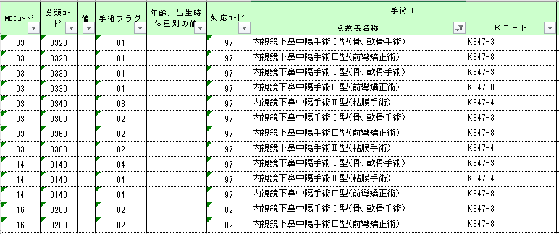 | 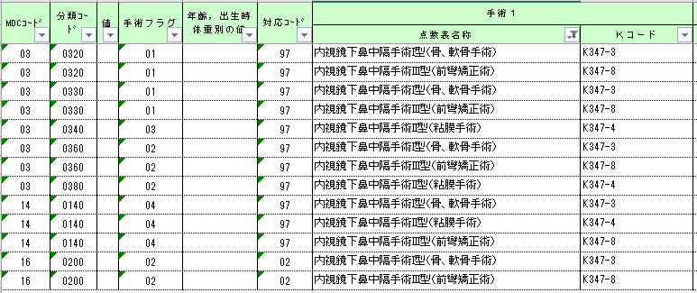
６）手術 | 手術１ 点数表名称 | 手術１ 点数表名称の修正 MDCコード+分類コード6桁：010061、010069、010081、010083、010086、010089、010090、010095、010100、010155、010190、010240、010260、010270、010300、020325、020380、020390、020400、030180、030190、030200、030220、030245、030270、030280、030290、030410、030428、030490、030500、040070、040080、040090、040100、040110、040170、040240、040250、050140、050340、060270、060290、060295、060380、060390、060391、070070、070240、070320、070460、070480、070560、070580、071030、080020、080030、080040、080050、080080、080090、080100、080105、080110、080130、080140、080190、080260、080270、100010、100030、100040、100050、10006x、10007x、10008x、100150、100160、100202、100240、100270、100300、100320、100380、10039x、110270、110275、120280、120290、120300、130040、130080、130100、130110、130111、130130、130135、130140、130150、130160、130170、140230、150040、150070、150100、160440、160995、161020、161030、161040、161060、161070、170010、170020、170030、170040、170050、170060、180010、180020、180025、180030、180035、180040、180041 | 手術１ 点数表名称 「定義テーブルにない手術」 | 手術１ 点数表名称 「手術あり」 へ修正
７）手術・処置等１ | レコードの漏れ | 定義テーブル上で手術・処置等1における区分番号等が空白項目の処置等名称のダミーコード行の追加 | 空欄 | MDCコード：05、分類コード：0070、対応コード：3、処置1フラグ：3、処置等（１）名称：心臓電気生理学的検査、処置等（１）コード：0063のレコード追加
７）手術・処置等１ | レコードの漏れ | 定義テーブル上で手術・処置等1における区分番号等が空白項目の処置等名称のダミーコード行の追加 | 空欄 | MDCコード：05、分類コード：0210、対応コード：3、処置1フラグ：3、処置等（１）名称：心臓電気生理学的検査、処置等（１）コード：0063のレコード追加
７）手術・処置等１ | レコードの漏れ | 定義テーブル上で手術・処置等1における区分番号等が空白項目の処置等名称のダミーコード行の追加 | 空欄 | MDCコード：06、分類コード：0030、対応コード：1、処置1フラグ：1、処置等（１）名称：カプセル型内視鏡、処置等（１）コード：0110のレコード追加
７）手術・処置等１ | レコードの漏れ | 定義テーブル上で手術・処置等1における区分番号等が空白項目の処置等名称のダミーコード行の追加 | 空欄 | MDCコード：06、分類コード：0100、対応コード：1、処置1フラグ：1、処置等（１）名称：カプセル型内視鏡、処置等（１）コード：0110のレコード追加
７）手術・処置等１ | レコードの漏れ | 定義テーブル上で手術・処置等1における区分番号等が空白項目の処置等名称のダミーコード行の追加 | 空欄 | MDCコード：06、分類コード：0130、対応コード：1、処置1フラグ：1、処置等（１）名称：カプセル型内視鏡、処置等（１）コード：0110のレコード追加
７）手術・処置等１ | レコードの漏れ | 定義テーブル上で手術・処置等1における区分番号等が空白項目の処置等名称のダミーコード行の追加 | 空欄 | MDCコード：06、分類コード：0180、対応コード：0、処置1フラグ：1、処置等（１）名称：カプセル型内視鏡、処置等（１）コード：0110のレコード追加
７）手術・処置等１ | レコードの漏れ | 定義テーブル上で手術・処置等1における区分番号等が空白項目の処置等名称のダミーコード行の追加 | 空欄 | MDCコード：06、分類コード：0185、対応コード：0、処置1フラグ：1、処置等（１）名称：カプセル型内視鏡、処置等（１）コード：0110のレコード追加
７）手術・処置等１ | 処置等（１） 名称 | 処置等（１） 名称の修正 | 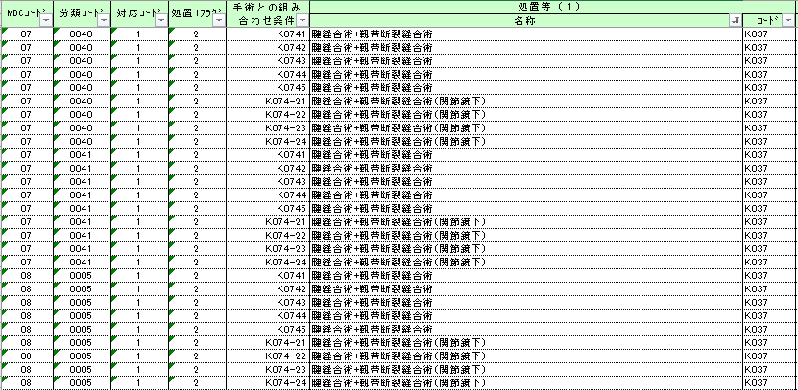 | 